IO
讲讲Netty的特点
 | 高并发 | Netty是一款基于NIO（Nonblocking I/O，非阻塞IO）开发的网络通信框架，对比于BIO（Blocking I/O，阻塞IO），他的并发性能得到了很大提高 。
 | 传输快 | Netty的传输快其实也是依赖了NIO的一个特性——零拷贝。
 | 封装好 | Netty封装了NIO操作的很多细节，提供易于使用的API。

BIO:
 | 同步阻塞的IO，就是Socket编程，这种方式是有一个阻塞的模型的，通过Client和Server建立连接，（需要3次握手，很耗费性能。）
 | 实现流程：
 |  | 服务端先启动，服务端里有一个accept方法，整个程序在这里阻塞着，
 |  | 客服端发起一次请求
 |  | 服务端接收到请求开启一个线程继续阻塞，线程处理客户端发起请求的任务。

 | 应用场景：适用于连接数比较小且固定的架构，这种方式对服务器要求比较高；并发局限于应用；jdk1.4以前的唯一选择，但是程序简单易懂

NIO:
 | 同步非阻塞的IO，NIO的理念就是通过一个通过服务端的Selector（选择器）处理所有的Client。
 | Server上的SocketChannel管道 和 Client上的SocketChannel管道注册到Selector（选择器）上，
 | 然后轮训Selector，不管Client还是Server上的都轮训这些通道，看管道的状态，Connect,Accept,Read,Write的时候做什么处理，

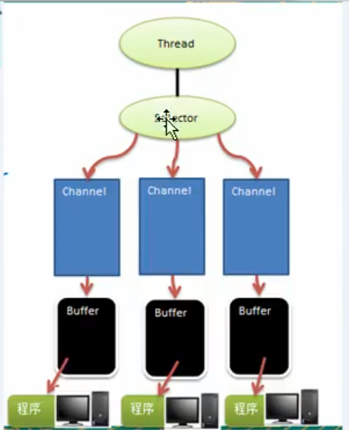
 | 应用场景：适用于连接数比较多且连接比较短（轻操作）的架构，比如聊天服务器，并发局限于应用；编程比较复杂，jdk1.4开始支持
 | 三大核心介绍
 | Buffer（缓存）
 |  | 可以读写数据的内存块（底层是数组）
 |  | Mark：标记
 |  | position：当前数组的索引
 |  | limit：最大读/写的当前终点（可变化）
 |  | capacity：容量（不可变）

 | Channel（管道，Socket）
 |  | NIO中的管道是双向的，可读可写，BIO中的FileInputStream只能读
 |  | Channel是一个接口
 |  | 常用类：
 |  |  | FileChannel:用于文件数据读写
 |  |  | DatagramChannel：UDP的数据读写
 |  |  | ServerSocketChannel：TCP
 |  |  | SocketChannel：TCP

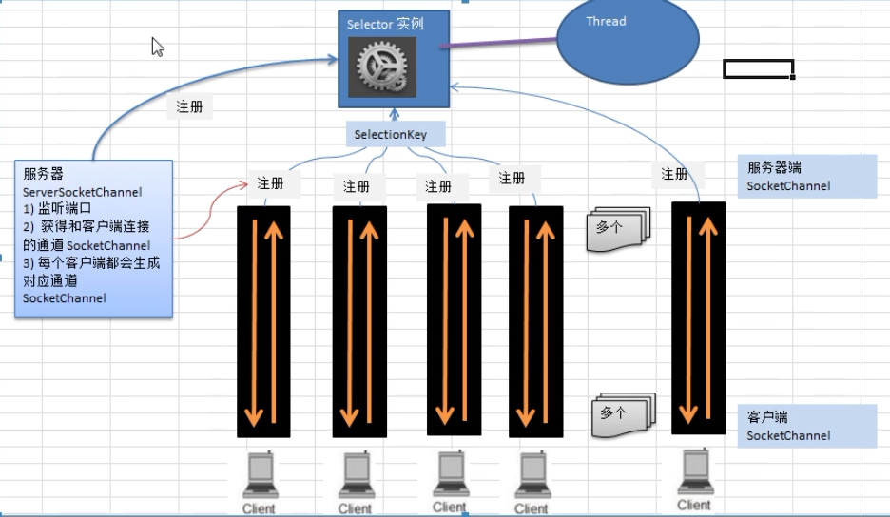

 | Selector（选择器，多路复用）
 |  | 1 每个channel都会对应一个buffer
 |  | 2 selector对应一个线程，一个线程对应多个channel（连接）
 |  | 3 channel需要注册到selector
 |  | 4 程序切换到哪个channel是有事件Event决定
 |  | 5 Selector会根据不同的事件，在各个管道上切换
 |  | 6 Buffer就是一个内存块，底层是有一个数组
 |  | 7 数据的读写是通过Buffer，BIO是单工，NIO双工，但是需要通过flip方法切换
 |  | 8 channel是双向的
 |  | selector相关方法
 |  |  | selector.select()：阻塞
 |  |  | selector.select(1000)：阻塞1000毫秒，在1000毫秒后返回
 |  |  | selector.wakeup()：唤醒selector
 |  |  | selector.selectNow()：不阻塞，立马返回

 |  | 通过selectKey来获取channel

BIO,NIO区别
 | BIO以流的方式处理数据，NIO以块的方式处理（buffer）效率比BIO高
 | BIO是阻塞的，NIO是非阻塞的
 | BIO基于字节流和字符流操作，NIO基于Channel管道操和buffer缓冲区进行操作

AIO：
 | 异步非阻塞的，有一个线程组，Selector介入轮训的过程不需要代码来实现，内部已经封装好了，如果请求进来了通过内部某一个线程组进行接入，
 | 通过创建一个对象Handel来处理Client的请求。如果要处理多个Client的请求需要用递归的操作，通过Handel来读写
 | 应用场景：适用于连接数比较多且连接比较长（重操作）的架构，比较相册服务器，充分调用OS参与并发操作，编程比较复杂，jdk7开始支持；

粘包： | 由于TCP是不会出现丢包的，所以这一个数据包中包含了发送端发送的两个数据包的信息，这种现象即为粘包

拆包： | 接收端收到了两个数据包，但是这两个数据包要么是不完整的

粘包、拆包发生原因
 | 要发送的数据大于TCP发送缓冲区剩余空间大小，将会发生拆包
 | 待发送数据大于MSS（最大报文长度），TCP在传输前将进行拆包。
 | 要发送的数据小于TCP发送缓冲区的大小，TCP将多次写入缓冲区的数据一次发送出去，将会发生粘包。
 | 接收数据端的应用层没有及时读取接收缓冲区中的数据，将发生粘包。

粘包、拆包解决办法
 | 发送端给每个数据包添加包首部，首部中应该至少包含数据包的长度，这样接收端在接收到数据后，通过读取包首部的长度字段，便知道每一个数据包的实际长度了。
 | 发送端将每个数据包封装为固定长度（不够的可以通过补0填充），这样接收端每次从接收缓冲区中读取固定长度的数据就自然而然的把每个数据包拆分开来。
 | 可以在数据包之间设置边界，如添加特殊符号，这样，接收端通过这个边界就可以将不同的数据包拆分开。

RPC
RPC
 | 远程过程调用
 | 消费方通过服务方提供的接口使用动态代理获取代理对象
 | 然后调用代理对象的方法，代理对象在内部进行远程调用，获得计算结果
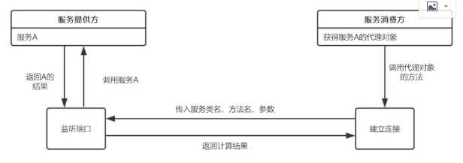

 | 主要有服务提供方暴露服务
 | 服务消费方获取代理对象
 | 代理对象与服务提供方建立远程连接

 | 暴露服务
 |  | 建立ServerSocket服务，并监听指定端口
 |  | 当有远程连接建立时，创建一个线程，在线程中从输入流中依次读取方法名、参数类型、参数值等信息
 |  |  | ，并根据方法名和参数执行实例对象service中对应的方法，获得返回结果
 | 代理工厂
 |  | 消费方获取代理对象，使用JDK的动态代理API，传入接口类名。生成代理对象的时候，需要传入一个实现了InvocationHandler的对象

 | 代理对象建立远程连接
 |  | 这个Handler中重写了invoke方法，实现代理对象的方法与服务提供方建立连接并获得返回结果

